Exercício1
Preencha a TAA com os arquivos conforme a tabela abaixo.

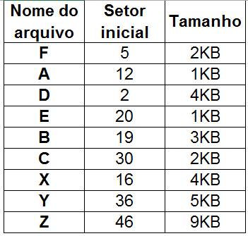
TAA | HD com 64 setores de 512 Bytes (Total = 32KB)
 | TAA | 1 |  | 2 |  | 3 |  | 4 |  | 5 |  | 6 |  | 7 |  | 8
 | MBR |  | D | 3 | D | 4 | D | 9 | F | 6 | F | 7 | F | 8 | F | F
 |  | 9 |  | 10 |  | 11 |  | 12 |  | 13 |  | 14 |  | 15 |  | 16
 | D | 10 | D | 11 | D | 14 | A | 13 | A | F | D | 15 | D | F | X | 17
 |  | 17 |  | 18 |  | 19 |  | 20 |  | 21 |  | 22 |  | 23 |  | 24
 | X | 18 | X | 27 | B | 22 | E | 21 | E | F | B | 23 | B | 24 | B | 25
 |  | 25 |  | 26 |  | 27 |  | 28 |  | 29 |  | 30 |  | 31 |  | 32
 | B | 26 | B | F | X | 28 | X | 29 | X | 34 | C | 31 | C | 32 | C | 33
 |  | 33 |  | 34 |  | 35 |  | 36 |  | 37 |  | 38 |  | 39 |  | 40
 | C | F | X | 35 | X | F | Y | 37 | Y | 38 | Y | 39 | Y | 40 | Y | 41
 |  | 41 |  | 42 |  | 43 |  | 44 |  | 45 |  | 46 |  | 47 |  | 48
 | Y | 42 | Y | 43 | Y | 44 | Y | 45 | Y | F | Z | 47 | Z | 48 | Z | 49
 |  | 49 |  | 50 |  | 51 |  | 52 |  | 53 |  | 54 |  | 55 |  | 56
 | Z | 50 | Z | 51 | Z | 52 | Z | 53 | Z | 54 | Z | 55 | Z | 56 | Z | 57
 |  | 57 |  | 58 |  | 59 |  | 60 |  | 61 |  | 62 |  | 63 |  | 64
 | Z | 58 | Z | 59 | Z | 60 | Z | 61 | Z | 62 | Z | 63 | Z | F

